Diagramm
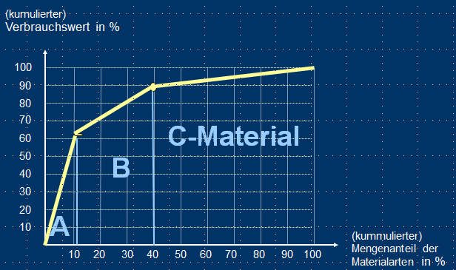
Diagrammdaten 2 |  |  | Diagramm 2:

ABC-Klasse | Wertanteil (je Klasse) in % | Mengen-anteil (je Klasse) in %
A | 63.77% | 30.51%
B | 25.93% | 12.81%
C | 10.30% | 56.69%
 | 100.00%

